Sheet1
 | 주요 준비물 및 예산
유형 | 기기명 | 단가
제어기 | 아두이노 아트메가 2560 | (지급) | 워터 펌프 | 이더넷 쉴드
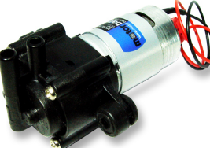
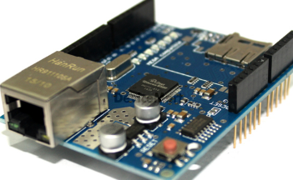
온 습도 센서 | 아두이노 AM2302 DHT22 온습도센서 모듈 (ICF-1259) | 9,900원
 | http://www.devicemart.co.kr/1289976
릴레이 모듈 | 아두이노 2채널 릴레이 모듈 [SZH-EK074] | 2,400X2 = 4800원
 | http://www.devicemart.co.kr/1290043
LED | 아두이노 WS2812 8mm full color LED linear module [ELB040057] | 2,200원
 | http://www.devicemart.co.kr/1322014
워터 펌프 | DC워터펌프모터(NPM-4)-12V | 9,800원
 | http://www.devicemart.co.kr/1089581
펌프 제어기 | Automatic Sprinkler Control(FK947) | 19,000원
 | http://www.devicemart.co.kr/1076939
온열 램프 | [렙티주] 나이트글로(주야간용스팟) | 9,000원 | 펌프 제어기
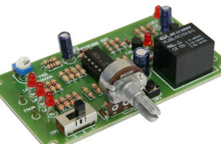
 | http://www.reptilia.co.kr/product/detail.html?product_no=387&cate_no=505&display_group=1
환기용 fan | COOLERTEC DFM7530B-BLOWER FAN | 6,350원
 | http://www.devicemart.co.kr/1316076
이더넷 쉴드 | Arduino W5100 Ethernet Shield 호환 보드 [SZH-EK012] | 9,000원
 | http://www.devicemart.co.kr/1247902
스위치 | 아두이노 버튼 스위치 모듈 v1 (WHITE) [ELB060671] | 2,000원
 | http://www.devicemart.co.kr/1289319
점퍼선 | 테스트[CH254] 소켓 점퍼 케이블 40P (칼라) (M/M) 20cm | 1,500원
 | http://www.devicemart.co.kr/1321196
사육장 | 붙이류 여닫이 사육장 일반형 대 | 28,000원
 | http://www.poarim.co.kr/shop/goods/goods_view.php?goodsno=179&category=005001
계 | - | 10,050원

